B_Stage
 |  |  |  |  |  | 숲
 |  |  |  |  |  | 걸어다닐 수 있는 공간
 |  |  |  |  |  | 스폰
 |  | 1번 공간 |  | 2번 공간 |  | 통나무 ( 나비가 처음 스폰될 예정 )
 |  |  |  |  |  | 벤치
 |  |  |  |  |  | 정자

 |  |  |  |  | 1번 공간 ( 시작점 ) |  |  |  | 2번 공간

 |  |  |  |  |  |  |  |  |  | 벤치

 |  |  | 5번 공간

 |  |  |  |  |  |  |  | 통나무

 |  |  |  |  |  |  |  |  |  |  |  | 5번 공간 ( 마지막 )

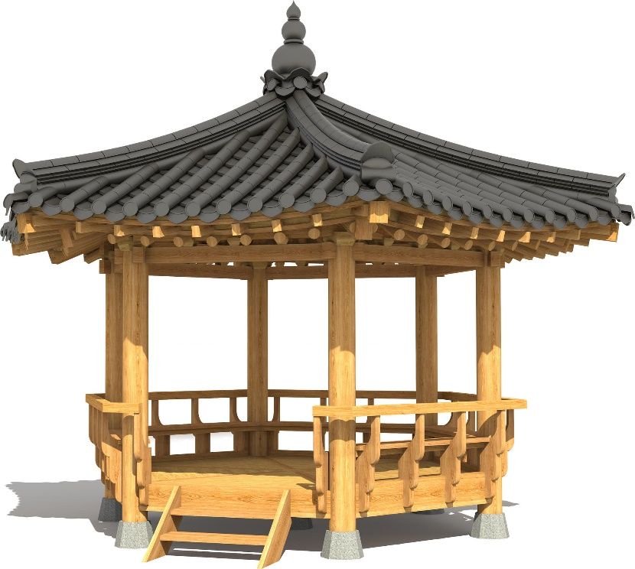
 |  |  |  |  |  |  |  |  |  |  |  |  |  |  | 정자 예시
 |  |  |  |  |  |  |  |  |  |  |  |  | 캔버스 | 나비

 |  | 4번 공간 |  | 3번 공간
 |  |  |  |  | 3번 공간 |  |  |  | 4번 공간

 |  |  |  |  |  |  |  |  |  |  | 안내판

 |  |  |  |  |  |  | 조각상

대사
idx | 인물 | 대사 |  | 비고
1 | 나 | ' 아마 환자의 기억중에서 가장 중요한 부분일 지 몰라. ' |  | 진입 시
2 | 기억 | " 이 공원에 여자친구와 자주 오고는 했었어. 지금은 혼자지만 " |  | 진입 시
3 | 기억 | " 헤어지고 나서도 가끔 들렸었지 " |  | 진입 시
4 | 기억 | " 베고나선 그루터기는 왜 놔둔걸까. 가끔 궁금했었어 " |  | 진입 시
5 | 기억 | " 이 그루터기도 혼자 남겨진거겠지 " |  | 나무와 상호작용 시
6 | 나 | ' 이 나비 되게 강조된 것 처럼 보여 ' |  | 나무와 상호작용 후
7 | 나 | ' 나비를 좀 따라가보면 좋을 것 같은데 ' |  | 나무와 상호작용 후
8 | 기억 | " 이 벤치에 자주 앉아 있고는 했어 " |  | 두번째 필드 진입 시
9 | 기억 | " 영감을 얻겠다고 공원에 들어오고는 했었어 " |  | 두번째 필드 진입 시
10 | 기억 | " 사실 그냥 숲속에서 시간을 보내고 싶었어 " |  | 두번째 필드 진입 시
11 | 나 | ' 벤치가 특이하게 생겼네? ' |  | 두번째 필드 진입 시
12 | 나 | ' 벤치의 배치가 기억의 조각일지도 몰라 ' |  | 두번째 필드 진입 시
13 | 기억 | " 이젠 붙어있을 필요가 없지. " |  | 둘 다 떨어트렸을 때
14 | 기억 | " 이렇게 붙여서 쓰곤 했었지. " |  | 둘 다 붙였을 때
15 | 기억 | " 이 공원에 만나자고 하면 여기에서 날 기다리곤 했었지 " |  | 세번째 필드 진입 시
16 | 나 | ' 조각이 뭔가 이상한데? ' |  | 세번째 필드 진입 시
17 | 나 | ' 마치 깨진거 같아. ' |  | 세번째 필드 진입 시
18 | 나 | ' 드디어 다 맞췄다! ' |  | 조각을 다 맞췄을 시
19 | 기억 | " 지금은 내가 이 자리에 혼자 서있네 " |  | 조각을 다 맞췄을 시
20 | 기억 | " 이런 조형물은 왜 만든 걸까 " |  | 네번째 필드 진입 시
21 | 기억 | " 이 공원엔 어린애도 오지 않는데. " |  | 네번째 필드 진입 시
22 | 나 | ' 이거 키즈카페 같은데에 있는거 아닌가? ' |  | 네번째 필드 진입 시
23 | 나 | ' 빛나는 순서대로 밟으면 되는걸까? ' |  | 안내판과 상호작용
24 | 나 | ' 이 순서가 아니었나? ' |  | 실패 했을 때
25 | 나 | ' 간단하네. ' |  | 발판을 순서대로 밟았을 시
26 | 기억 | " 뭐 그래도 가끔 순서대로 밟아보긴 했어 " |  | 발판을 순서대로 밟았을 시
27 | 기억 | " 순서대로 밟으면 기분이 좋아졌거든 " |  | 발판을 순서대로 밟았을 시
28 | 기억 | " 내가 밟으면 뒤따라서 밟았었어 " |  | 발판을 순서대로 밟았을 시
29 | 기억 | " 이젠 뒤따라서 오는 사람은 없네 " |  | 발판을 순서대로 밟았을 시
30 | 나 | ' 이번 건 왜 이리 길어진거야 ' |  | 마지막 필드 진입 시
31 | 기억 | " 어느 날, 파란색 나비가 정자 난간에 앉아있었어 " |  | 마지막 필드 진입 시
32 | 기억 | " 저 파란색 나비를 보곤 그려야겠다고 생각했지 " |  | 마지막 필드 진입 시
33 | 기억 | " 혼자가 아니라서 그런지 그릴 시간이 별로 없었어 " |  | 마지막 필드 진입 시
34 | 기억 | " 이제는 그릴 시간이 충분하네 " |  | 마지막 필드 진입 시
35 | 나 | ' 아마 이 그림만 완성하면 끝일 것 같아 ' |  | 이젤 확인 시
35 | 기억 | " 정말 예쁜 나비였어. " |  | 그림이 전부 완성 되면
36 | 기억 | " 이젠 다른 곳으로 가버렸지만. " |  | 그림이 전부 완성 되면
37 | 나 | ' 아마 헤어진게 문제이려나? ' |  | 그림이 전부 완성 되면

